Sheet1
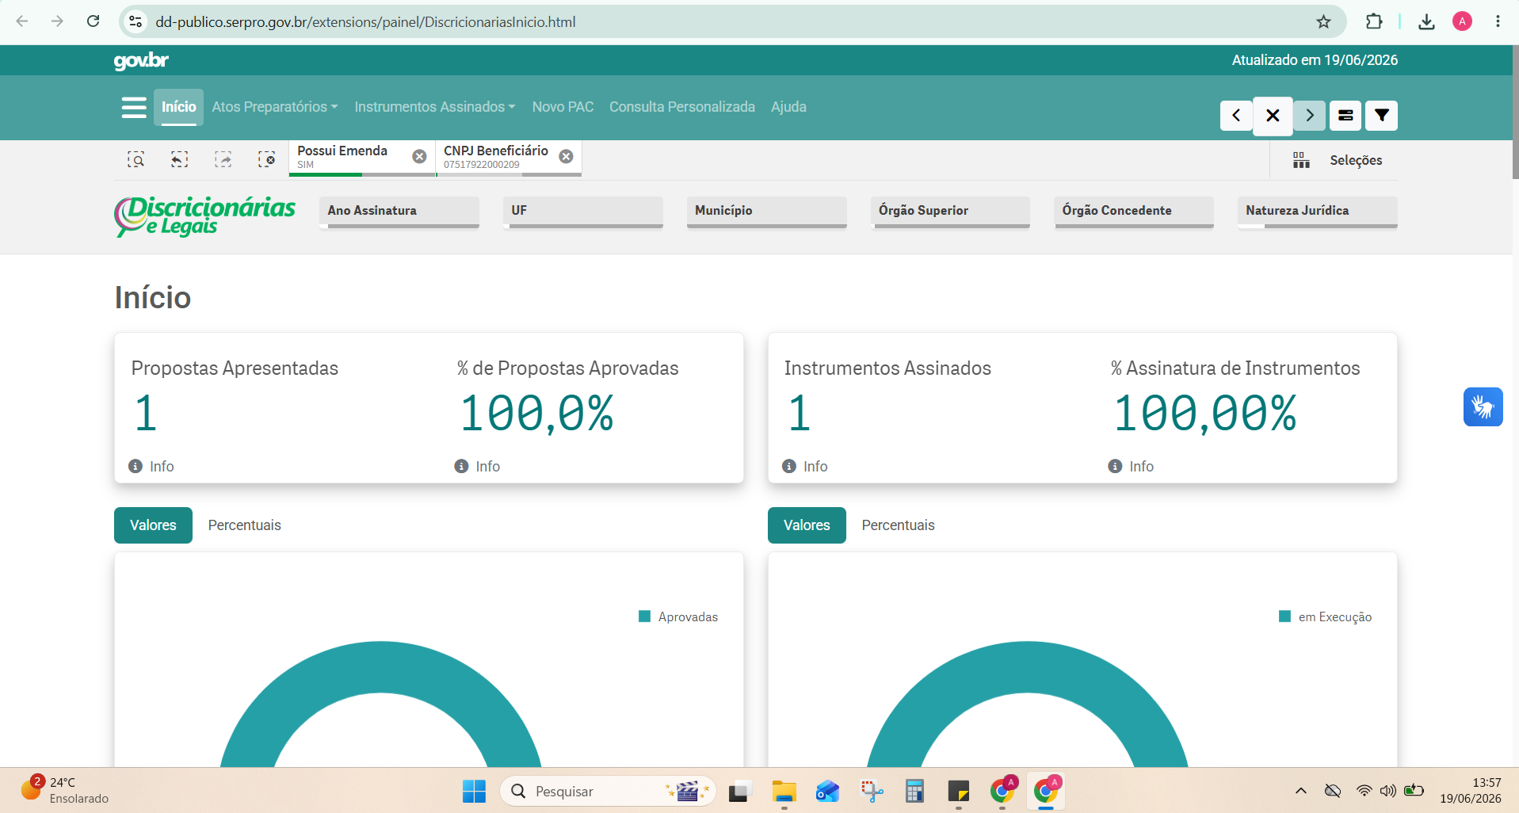
Nº Instrumento | Link Externo | UF | Município | CNPJ | Nome Proponente | Modalidade | Emenda | Objeto | Situação | Órgão Concedente | Natureza Jurídica | Início Vigência | Fim Vigência | Instrumentos Assinados | Valor Global | Valor Emenda | Valor Empenhado | Valor Liberado | Total em Movimentações Financeiras | Saldo em conta | Vl Devolvido
993923 | https://discricionarias.transferegov.sistema.gov.br/voluntarias/ConsultarProposta/ResultadoDaConsultaDePropostaDetalharProposta.do?idProposta=2188604&Usr=guest&Pwd=guest | ES | VITÓRIA | 07517922000209 | ASSOCIACAO LATINA DE DESENVOLVIMENTO ESPORTIVO, CULTURAL E AMBIENTAL | TERMO DE FOMENTO | SIM | Implementação e Desenvolvimento do Projeto Arena Sports Games, no Estado do Espírito Santo | Em execução | MINISTERIO DO ESPORTE | Organização da Sociedade Civil | 16/06/2026 | 16/06/2027 | 1 | 196000 | 196000 | 196000 | 0 | 0 | 0 | 0

